MOLDE
 |  | INFORME REPARACIÓ MOTLLE |  | RE.RE.02
REFERÈNCIA | DENOMINACIÓ
1683 | EXT TAPA BORGUESE 50ml

DATA SORTIDA | DATA ENTRADA | MOTIU REPARACIÓ/MODIFICACIÓ | REPARACIÓ /MODIFICACIÓ EFECTUADA | INTERN PAKMOL | DATA / PROVA Nº. | OK?
2020-10-26 |  | El motlle de la tapa és un motlle de canal fred que injecta pel lateral interior de la tapa., el material va seguint la forma de la peça fins a l´extrem oposat al punt d´injecció, en aquest punts és on es produeixen les marques que ha denunciat el client. Les marques es produeixen per l´impossibilitat d´evacuar els gasos en aquesta zona.
 | 2020-12-14 | Se instalan 10 insertos porosos en cada noyo en la zona donde atrapa gases a fin de evacuar y conseguir aspecto.
2020-12-18 |  | hacer los puntos de inyeccion mas grandes ya que no transmiten la postpresion al lado opuesto de la pieza. Y equilibrarlos las piezas estan desequilibradas.
 | 2020-01-11 | Se pasan los diametros de entrada a la pieza de: Ø 0.50/0.60 a Ø 1.10
2021-01-18 |  | Les peces continuen estan desequilibrades, les dues cavitats de dalt omplen més tard, això provoca que la marca denunicada pel client encara es marqui a la cavitat D.D. Sí no equilibrem el motlle sempre hi haurà alguna cavitat que s´ompli amb pressió de compactació i tindrà la marca. S´adjunta foto. |  |  | Nº 2 15/01/21 |  | 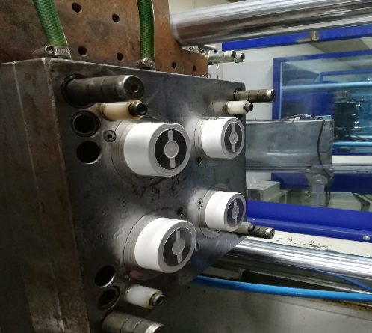
 | 2021-01-28 | El defecte ha millorat moltíssim, lliuro 5 injectades al departament de qualitat, penso que es podrien portar a pintar i sí la marca no es veu, es pot guanyar temps amb el client mentres reparem i acabem de millorar el motlle, les actuacions pendents en cap moment empitjoraran les marques denunciades pel client, tot el contràri. Espero feed back del departament de qualitat de les mostres lliurades ( resultat de les peces matitzades ).
 | 2021-01-28 | En aquests moments cal: 1.- EQUILIBRAR CORRECTAMENT EL MOTLLE. 2.- LA COLADA NO CAU CORRECTAMENT PERQUÈ ES TRENCA L´ENTRADA SUBMARINA, NOMÉS CAU SEMPRE LA DE LA FIGURA D.D, SEGURAMENT PERQUÈ TÉ EL PUNT D´INJECCIÓ MÉS PETIT, PER AIXÒ ÉS LA DARRERA EN OMPLIR, PER ASSEGURAR QUE LA COLADA CAU CORRECTAMENT, S´HA DE COMPROVAR SÍ L´ANGLE DE SORTIDA ÉS EL CORRECTE, EL POLIT DE LES SUBMARINES ÉS CORRECTE, I ADEMÈS CALDRIA AFEGIR UN EXPULSOR EL MÉS PROPER A LA SUBMARINA PER ACOMPANYAR LA COLADA I QUE NO QUEDI LA SUBMARINA TRENCADA.
 | 2021-01-28 | 3 .- AJUSTAR REBAVES ZONA FORADADA DE LA TAPA PEL COSTAT VIST SUPERIOR.
 | 2021-01-28 | Hemos agrandado redimensionando el ramal central con dos propositos, que llegue el material mas caliente a la entrada y que sea mas fuerte y no se rompa.

